行政事業レビューシート
※平成３１年以降の表記は、新元号に読み替えることとする。
 |  |  |  |  |  |  |  |  |  |  |  |  |  |  |  |  |  |  |  | 事業番号 |  |  |  |  |  |  | 0024
平成３１年度行政事業レビューシート |  |  |  |  |  |  |  |  |  |  |  |  |  |  |  |  |  |  | （ | 文部科学省 |  |  |  |  |  |  |  |  |  | ）
事業名 |  |  |  | 独立行政法人教職員支援機構運営費交付金に必要な経費 |  |  |  |  |  |  |  |  |  | 担当部局庁 |  |  |  | 総合教育政策局 |  |  |  |  |  |  | 作成責任者
事業開始年度 |  |  |  | 平成１３年度 |  |  |  | 事業終了 （予定）年度 |  |  |  | 終了予定なし |  | 担当課室 |  |  |  | 教育人材政策課 |  |  |  |  |  |  | 教育人材政策課長 柳澤 好治
会計区分 |  |  |  | 一般会計
根拠法令 （具体的な 条項も記載） |  |  |  | 独立行政法人教職員支援機構法 第三条、第十条 |  |  |  |  |  |  |  |  |  | 関係する 計画、通知等 |  |  |  | 第3期教育振興基本計画（平成30年6月15日閣議決定） 中期目標（文部科学大臣指示） 中期計画（文部科学大臣認可）
主要政策・施策 |  |  |  | - |  |  |  |  |  |  |  |  |  | 主要経費 |  |  |  | その他の事項経費
事業の目的 （目指す姿を簡潔に。3行程度以内） |  |  |  | 校長、教員その他の学校教育関係職員に対し、研修の実施、職務を行うに当たり必要な資質に関する調査研究及びその成果の普及その他の支援を行うことにより、これらの者の資質の向上を図ることを目的とする。
事業概要 （5行程度以内。別添可） |  |  |  | 各地域で中核的な役割を担う校長・教員その他の学校教育関係職員に対する研修を行う。 学校教育関係職員に対する研修に関し、指導、助言及び援助を行う。 学校教育関係職員としての職務を行うに当たり必要な資質に関する調査研究及びその成果の普及を行う。
実施方法 |  |  |  | 交付
予算額・ 執行額 （単位:百万円） |  |  |  |  |  |  |  |  |  | 28年度 |  |  | 29年度 |  |  |  | 30年度 |  |  |  | 31年度 |  |  |  |  | 32年度要求
 |  |  |  | 予算の状況 |  | 当初予算 |  |  |  | 1,169 |  |  | 1,226 |  |  |  | 1,266 |  |  |  | 1,263 |  |  |  |  | 1,324
 |  |  |  |  |  | 補正予算 |  |  |  | - |  |  | - |  |  |  | - |  |  |  | -
 |  |  |  |  |  | 前年度から繰越し |  |  |  | - |  |  | - |  |  |  | - |  |  |  | -
 |  |  |  |  |  | 翌年度へ繰越し |  |  |  | - |  |  | - |  |  |  | - |  |  |  | -
 |  |  |  |  |  | 予備費等 |  |  |  | - |  |  | - |  |  |  | - |  |  |  | -
 |  |  |  |  |  | 計 |  |  |  | 1,169 |  |  | 1,226 |  |  |  | 1,266 |  |  |  | 1,263 |  |  |  |  | 1,324
 |  |  |  | 執行額 |  |  |  |  |  | 1,169 |  |  | 1,226 |  |  |  | 1,266
 |  |  |  | 執行率（％） |  |  |  |  |  | 100% |  |  | 100% |  |  |  | 100%
 |  |  |  | 当初予算＋補正予算に対する執行額の割合（％） |  |  |  |  |  | 100% |  |  | 100% |  |  |  | 100%
平成31・32年度 予算内訳 （単位：百万円） |  |  |  | 歳出予算目 |  |  |  |  |  | 31年度当初予算 |  |  | 32年度要求 |  |  |  | 主な増減理由
 |  |  |  | 独立行政法人教職員支援機構運営費交付金 |  |  |  |  |  | 1,263 |  |  | 1,324
 |  |  |  | 計 |  |  |  |  |  | 1,263 |  |  | 1,324
成果目標及び 成果実績 （アウトカム） |  |  |  | 定量的な成果目標 |  |  |  |  |  | 成果指標 |  |  |  |  |  | 単位 |  | 28年度 | 29年度 |  |  | 30年度 |  |  | 中間目標 |  |  | 目標最終年度
 |  |  |  |  |  |  |  |  |  |  |  |  |  |  |  |  |  |  |  |  |  |  |  |  | 31 |  | 年度 | - | 年度
 |  |  |  | 研修毎に成果指標が90％以上となるようにする |  |  |  |  |  | 受講定員に対する受講者の参加率が90％以上となった研修数 |  |  |  | 成果実績 |  | 研修 |  | 19 | 20 |  |  | 20 |  |  | - |  |  | -
 |  |  |  |  |  |  |  |  |  |  |  |  |  | 目標値 |  | 研修 |  | 21 | 20 |  |  | 20 |  |  | 20 |  |  | -
 |  |  |  |  |  |  |  |  |  |  |  |  |  | 達成度 |  | ％ |  | 91 | 100 |  |  | 100 |  |  | - |  |  | -
根拠として用いた 統計・データ名 （出典） |  |  |  | （独）教職員支援機構 平成30年度業務実績報告書

成果目標及び 成果実績 （アウトカム） |  |  |  | 定量的な成果目標 |  |  |  |  |  | 成果指標 |  |  |  |  |  | 単位 |  | 28年度 | 29年度 |  |  | 30年度 |  |  | 中間目標 |  |  | 目標最終年度
 |  |  |  |  |  |  |  |  |  |  |  |  |  |  |  |  |  |  |  |  |  |  |  |  | 31 |  | 年度 | - | 年度
 |  |  |  | 研修毎に成果指標が95％以上となるようにする |  |  |  |  |  | 受講者に対して、研修内容・方法、研修環境についてのアンケート調査を実施し、「有意義であった」などのプラス評価を得た割合が95％以上となった研修数 |  |  |  | 成果実績 |  | 研修 |  | 23 | 22 |  |  | 22 |  |  | - |  |  | -
 |  |  |  |  |  |  |  |  |  |  |  |  |  | 目標値 |  | 研修 |  | 23 | 22 |  |  | 22 |  |  | 22 |  |  | -
 |  |  |  |  |  |  |  |  |  |  |  |  |  | 達成度 |  | ％ |  | 100 | 100 |  |  | 100 |  |  | - |  |  | -
根拠として用いた 統計・データ名 （出典） |  |  |  | （独）教職員支援機構 平成30年度業務実績報告書

成果目標及び 成果実績 （アウトカム） |  |  |  | 定量的な成果目標 |  |  |  |  |  | 成果指標 |  |  |  |  |  | 単位 |  | 28年度 | 29年度 |  |  | 30年度 |  |  | 中間目標 |  |  | 目標最終年度
 |  |  |  |  |  |  |  |  |  |  |  |  |  |  |  |  |  |  |  |  |  |  |  |  | 30 |  | 年度 | - | 年度
 |  |  |  | 研修毎に成果指標が80％以上となるようにする |  |  |  |  |  | 受講者に対して、研修内容・方法、研修環境についてのアンケート調査を実施し、「大変有意義であった」の最高評価を得た割合が80％以上となった研修数 |  |  |  | 成果実績 |  | 研修 |  | 23 | 20 |  |  | 22 |  |  | - |  |  | -
 |  |  |  |  |  |  |  |  |  |  |  |  |  | 目標値 |  | 研修 |  | 23 | 22 |  |  | 22 |  |  | 22 |  |  | -
 |  |  |  |  |  |  |  |  |  |  |  |  |  | 達成度 |  | ％ |  | 100 | 91 |  |  | 100 |  |  | - |  |  | -
根拠として用いた 統計・データ名 （出典） |  |  |  | （独）教職員支援機構 平成30年度業務実績報告書

成果目標及び 成果実績 （アウトカム） |  |  |  | 定量的な成果目標 |  |  |  |  |  | 成果指標 |  |  |  |  |  | 単位 |  | 28年度 | 29年度 |  |  | 30年度 |  |  | 中間目標 |  |  | 目標最終年度
 |  |  |  |  |  |  |  |  |  |  |  |  |  |  |  |  |  |  |  |  |  |  |  |  | 30 |  | 年度 | - | 年度
 |  |  |  | 研修毎に成果指標が85％以上となるようにする |  |  |  |  |  | 受講者に対して、研修終了後相当の期間内に研修成果の活用状況についてのアンケート調査を実施し、「研修成果を効果的に活用できている」などのプラスの評価を得た割合が85％以上となった研修数 |  |  |  | 成果実績 |  | 研修 |  | 20 | 19 |  |  | - |  |  | - |  |  | -
 |  |  |  |  |  |  |  |  |  |  |  |  |  | 目標値 |  | 研修 |  | 20 | 19 |  |  | 19 |  |  | 19 |  |  | -
 |  |  |  |  |  |  |  |  |  |  |  |  |  | 達成度 |  | ％ |  | 100 | 100 |  |  | - |  |  | - |  |  | -
根拠として用いた 統計・データ名 （出典） |  |  |  | （独）教職員支援機構 平成30年度業務実績報告書

成果目標及び成果実績（アウトカム）欄についてさらに記載が必要な場合はチェックの上【別紙１】に記載 |  |  |  |  |  |  |  |  |  |  |  |  |  |  |  |  |  |  |  |  |  |  |  | チェック

活動指標及び 活動実績 （アウトプット） |  |  |  | 活動指標 |  |  |  |  |  |  |  |  |  |  |  | 単位 |  | 28年度 | 29年度 |  |  | 30年度 |  |  | 31年度 活動見込 |  |  | 32年度 活動見込
 |  |  |  | 【研修の実施回数】 23研修を実施 （23研修の内訳：学校経営研修1件、指導者養成研修19件、委託等により実施する研修3件） |  |  |  |  |  |  |  |  |  | 活動実績 |  | 研修 |  | 24 | 23 |  |  | 23 |  |  | - |  |  | -
 |  |  |  |  |  |  |  |  |  |  |  |  |  | 当初見込み |  | 研修 |  | 24 | 23 |  |  | 23 |  |  | 23 |  |  | -
活動指標及び 活動実績 （アウトプット） |  |  |  | 活動指標 |  |  |  |  |  |  |  |  |  |  |  | 単位 |  | 28年度 | 29年度 |  |  | 30年度 |  |  | 31年度 活動見込 |  |  | 32年度 活動見込
 |  |  |  | 【指導、助言、援助の実施】 ①事前研修用ビデオ及び講義ビデオ（ダイジェスト版）のインターネット配信 |  |  |  |  |  |  |  |  |  | 活動実績 |  | タイトル |  | 40 | 60 |  |  | 87 |  |  | - |  |  | -
 |  |  |  |  |  |  |  |  |  |  |  |  |  | 当初見込み |  | タイトル |  | 40 | 60 |  |  | 80 |  |  | 80 |  |  | -
活動指標及び 活動実績 （アウトプット） |  |  |  | 活動指標 |  |  |  |  |  |  |  |  |  |  |  | 単位 |  | 28年度 | 29年度 |  |  | 30年度 |  |  | 31年度 活動見込 |  |  | 32年度 活動見込
 |  |  |  | 【指導、助言、援助の実施】 ②実践事例集など研修教材（冊子）の作成・提供 |  |  |  |  |  |  |  |  |  | 活動実績 |  | タイトル |  | 1 | 1 |  |  | 1 |  |  | - |  |  | -
 |  |  |  |  |  |  |  |  |  |  |  |  |  | 当初見込み |  | タイトル |  | 1 | 1 |  |  | 1 |  |  | 1 |  |  | -
活動指標及び 活動実績 （アウトプット） |  |  |  | 活動指標 |  |  |  |  |  |  |  |  |  |  |  | 単位 |  | 28年度 | 29年度 |  |  | 30年度 |  |  | 31年度 活動見込 |  |  | 32年度 活動見込
 |  |  |  | 【指導、助言、援助の実施】 ③教員研修モデルカリキュラム開発プログラムによる研修カリキュラムの開発・提供（平成28年度より研修プログラム開発事業） |  |  |  |  |  |  |  |  |  | 活動実績 |  | 件 |  | 31 | 38 |  |  | 40 |  |  | - |  |  | -
 |  |  |  |  |  |  |  |  |  |  |  |  |  | 当初見込み |  | 件 |  | 31 | 38 |  |  | 40 |  |  | 40 |  |  | -
活動指標及び 活動実績 （アウトプット） |  |  |  | 活動指標 |  |  |  |  |  |  |  |  |  |  |  | 単位 |  | 28年度 | 29年度 |  |  | 30年度 |  |  | 31年度 活動見込 |  |  | 32年度 活動見込
 |  |  |  | 【調査研究】 ホームページにおけるアンケート調査等の情報提供・学校教育関係者等を集めた会議等での発表等 |  |  |  |  |  |  |  |  |  | 活動実績 |  | 件 |  | - | 4 |  |  | 6 |  |  | - |  |  | -
 |  |  |  |  |  |  |  |  |  |  |  |  |  | 当初見込み |  | 件 |  | - | 4 |  |  | 6 |  |  | 5 |  |  | -
単位当たり コスト |  |  |  | 算出根拠 |  |  |  |  |  |  |  |  |  |  |  | 単位 |  | 28年度 | 29年度 |  |  | 30年度 |  |  | 31年度活動見込
 |  |  |  | 研修事業費 ／ 受講数 |  |  |  |  |  |  |  |  |  | 単位当たり コスト |  |  |  | 27,707 | 33,248 |  |  | 31,455 |  |  | 31,656
 |  |  |  |  |  |  |  |  |  |  |  |  |  | 計算式 |  | 千円/人 |  | 研修事業費 227,283千円）/受講者数8,213人 ※研修事業費には指導、助言、援助の実施に係る経費等(480,814千円)を除く | 研修事業費 259,237千円）/受講者数7,797人 ※研修事業費には指導、助言、援助及び調査研究の実施に係る経費等(411,854千円)を除く |  |  | 研修事業費 253,592千円）/受講者数8,062人 ※研修事業費には指導、助言、援助及び調査研究の実施に係る経費等(549,851千円)を除く |  |  | 研修事業費256,415千円）/受講者数8,100人 ※研修事業費には指導、助言、援助及び調査研究の実施に係る経費等(551,839千円)を除く
...
 | 点検結果 |  |  | 支出先等については、業務実績報告書等における随意契約見直し計画の状況等により、その内容を把握している。 随意契約によることが真にやむを得ないもの以外は全て一般競争契約等の競争性のある契約方式への移行が完了されている。 システム等の保守契約方法、定期刊行物等の購入、旅費支給制度の見直しや研修会場の集約化を行ったことにより、経費節減・効率化が図られ、一般管理費及び業務経費とも削減目標を達成した。 さらに、平成２５年１２月の閣議決定における指摘事項を踏まえ、（１）物品の共同調達（２）間接事務の共同実施（３）職員研修について、（独）国立特別支援教育総合研究所（独）国立青少年教育振興機構（独）国立女性教育会館と引き続き共同して実施することで、経費削減及び業務の効率化が図られている。
 |  |  | １．事業評価の観点：この事業は、校長、教員等その他の学校教育関係職員に対する研修の実施、職務を行うに当たり必要な資質に関する調査研究及びその成果の普及等に取り組む教職員支援機構の運営に必要な運営費交付金を支出するものであり、契約・執行手続きの観点から検証を行った。 ２．所見：独立行政法人教職員支援機構においては、これまで一般競争入札への移行や包括的民間委託の導入など、業務運営の効率化に努めてきたことは評価できるが、契約に当たっては一者応札となっている案件が見受けられることから、競争参加条件等のより一層の見直しを図るなど、契約の競争性、公平性、透明性を確保すべきである。
...
 | 点検結果 |  |  | 支出先等については、業務実績報告書等における随意契約見直し計画の状況等により、その内容を把握している。 随意契約によることが真にやむを得ないもの以外は全て一般競争契約等の競争性のある契約方式への移行が完了されている。 システム等の保守契約方法、定期刊行物等の購入、旅費支給制度の見直しや研修会場の集約化を行ったことにより、経費節減・効率化が図られ、一般管理費及び業務経費とも削減目標を達成した。 さらに、平成２５年１２月の閣議決定における指摘事項を踏まえ、（１）物品の共同調達（２）間接事務の共同実施（３）職員研修について、（独）国立特別支援教育総合研究所（独）国立青少年教育振興機構（独）国立女性教育会館と引き続き共同して実施することで、経費削減及び業務の効率化が図られている。
 |  |  | 引き続き、公募内容を見直すとともに、公告期間及び業務等準備期間の十分な確保や公募情報の周知により、競争参加者の増加を図る。
...
 | 点検結果 |  |  | 支出先等については、業務実績報告書等における随意契約見直し計画の状況等により、その内容を把握している。 随意契約によることが真にやむを得ないもの以外は全て一般競争契約等の競争性のある契約方式への移行が完了されている。 システム等の保守契約方法、定期刊行物等の購入、旅費支給制度の見直しや研修会場の集約化を行ったことにより、経費節減・効率化が図られ、一般管理費及び業務経費とも削減目標を達成した。 さらに、平成２５年１２月の閣議決定における指摘事項を踏まえ、（１）物品の共同調達（２）間接事務の共同実施（３）職員研修について、（独）国立特別支援教育総合研究所（独）国立青少年教育振興機構（独）国立女性教育会館と引き続き共同して実施することで、経費削減及び業務の効率化が図られている。
 |  | 0153 |  |  |  |  |  |  | 平成23年度 |  | 0124 |  |  |  | 平成24年度 |  |  | 0131 |  |  |  |  | 平成25年度 |  |  | 0095
 |  | 0098 |  |  |  |  |  |  | 平成27年度 |  | 0093 |  |  |  | 平成28年度 |  |  | 0089 |  |  |  |  | 平成29年度 |  |  | 0094
 |  | 文部科学省 |  |  | ( |  | 0095 |  |  | )
 |  |  |  | ※平成30年度実績を記入。執行実績がない新規事業、新規要求事業については現時点で予定やイメージを記入。
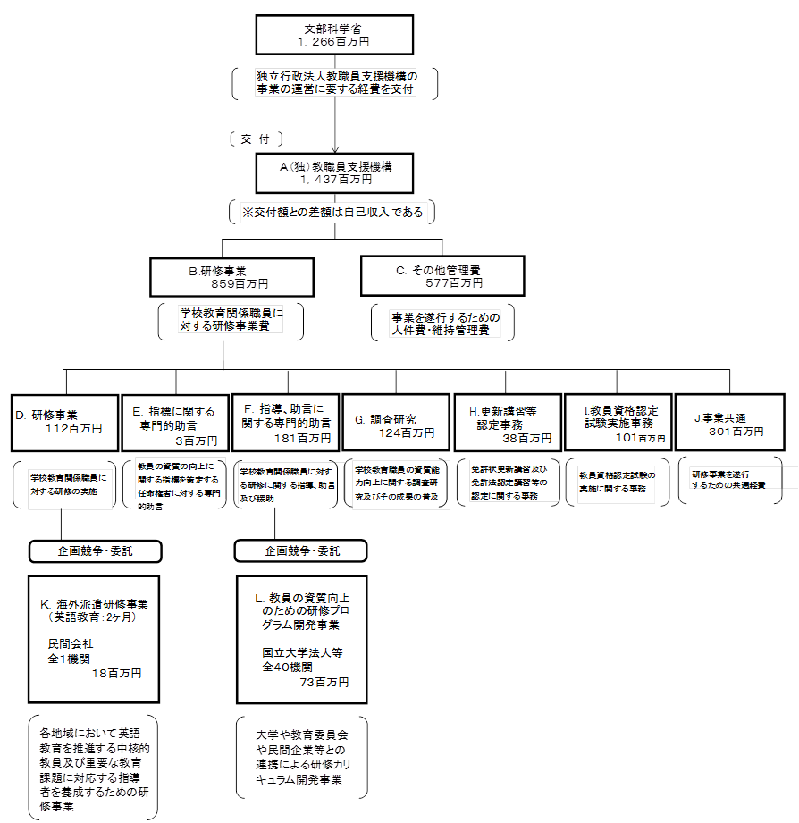
 |  |  |  | なお、金額は単位未満四捨五入して記載していることから、合計が一致しない場合がある。
...

